01 拉压弯剪
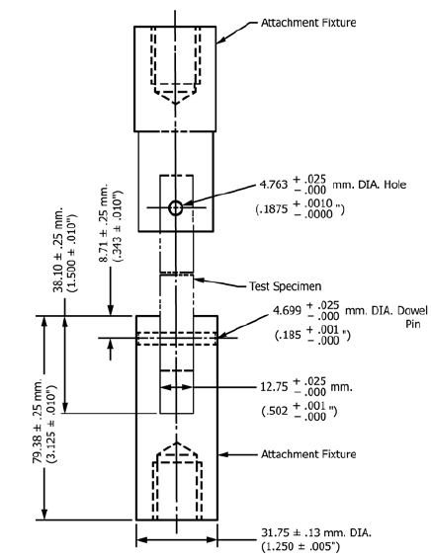 层板拉伸试验（聚合物基复合材料拉伸性能标准试验方法） | 试验信息
 | 型号 |  | 项目团队 |  | 试验类型 |  | 试验层级 | 试样件级 | 试验名称 | 无缺口拉伸试验 | 试验标准 | ASTM D3039 | 试验报告
 | 试验承担方
 | 试验单位 |  | 试验设备名称 |  | 试验方案 |  | 试验夹具 | 图示 | 试验室温度 |  | 试验室湿度 |  | 试验日期
 | 试验件信息
 | 材料规范（型类级） | 35 型，2 类，190 级 | 材料批号 |  | 试验件制造工艺 |  | 铺层顺序 |  | 理论尺寸（mm*mm*mm） |  | 试样数量 |  | 试验件制造方 | 上飞公司 | 试验件制造FO | 链接
 | 加强片材料 |  | 加强片厚度 |  | 加强片长度 |  | 胶黏剂种类 |  | 烘干方式
 | 加载条件
 | 加载速率（mm/min) |  | 试验件夹持方式 |  | 载荷类型
 | 数据测量
 | 应变测量方式 |  | 应变片/引伸计型号 |  | 应变片粘贴位置 | 图像链接
 | 上传附件 | 试验任务书、试验大纲、试验件数模、成型工装数模、试验夹具数模、试验过程图像
 | 试验参数记录
 | 试样编号/序号 | 试样长度L | 试样宽度b | 试样厚度h | 破坏前最大力Pmax（kN） | 引伸计位移δi（mm） | 引伸计标距Lg(mm) | 试样破坏模式 | 极限拉伸强度Ftu(MPa) | 拉伸应力σi(MPa) | 极限拉伸应变εi | 拉伸弹性模量E | 泊松比 | 载荷-位移曲线
 |  |  |  |  |  |  |  |  |  |  |  |  |  | EXCEL

 | 试验公式
 | 平均值 |  | 标准差 |  | 离散系数

02 紧固件
层间断裂韧性 | 试验信息
 | 型号 | C919 | 项目团队 | 第三战线 | 试验类型 | 内部验证 | 试验层级 | 试样件级 | 试验名称 | I型层间断裂韧性 | 试验标准 | ASTM D5528 | 试验报告 | 链接
 | 试验承担方
 | 试验单位 | 中航623所 | 试验设备名称 |  | 试验方案 |  | 试验夹具 | 图示 | 试验日期 |  | 测试温度 |  | 测试湿度
 | 试验件信息
 | 材料规范（型类级） |  | 材料批号 |  | 试验件制造工艺 |  | 铺层顺序 |  | 理论尺寸（mm*mm*mm） |  | 试样数量 |  | 试验件制造方 |  | 试验件制造FO | 链接
 | 嵌入薄膜材料（聚合物基） | 聚四氟乙烯（PTFE） | 嵌入薄膜厚度≤13μm |  | 嵌入薄膜长度（mm）
 | 加强片材料 |  | 加强片厚度 |  | 加强片长度 |  | 胶黏剂种类 |  | 烘干方式
 | 加载条件
 | 加载速率（mm/min) |  | 试验件夹持方式 |  | 载荷类型
 | 数据测量
 | 应变测量方式 |  | 应变片/引伸计型号 |  | 应变片粘贴位置
 | 上传附件（链接） | 试验制备任务书、试验任务书、试验大纲、试验件数模、成型工装数模、试验夹具数模、试验过程图像、虚拟试验
 | 试验参数记录
 | 试样编号/序号 | 试样长度 L | 试样宽度 b | 试样厚度 h | 试样厚度变化Δh | 起始分层长度a0 | 载荷P | 加载点位移δ | 分层长度a | δ/a0 | GIc(KJ/m2) | MBT法GI | CC法GI | MCC法GI | 载荷-位移曲线 | R曲线
 |  |  |  |  |  |  |  |  |  |  | NL |  |  |  | excel附件 | excel附件
 |  |  |  |  |  |  |  |  |  |  | VIS
$$GI=\frac{nPδ}{2b}$$
 |  |  |  |  |  |  |  |  |  |  | 5%
 |  |  |  |  |  |  |  |  |  | δ/a | GIc(KJ/m2)
 |  |  |  |  |  |  |  |  |  |  | 扩展
 |  |  |  |  |  |  |  |  |  |  | 扩展

 | 试验获得数据
 | 标准值的平均值Sr |  | GIC标准值的平均值SR |  | (CV)r% |  | (CV)R%

05 断裂韧性
层间断裂韧性 | 试验信息
 | 型号 | C919 | 项目团队 | 第三战线 | 试验类型 | 内部验证 | 试验层级 | 试样件级 | 试验名称 | I型层间断裂韧性 | 试验标准 | ASTM D5528 | 试验报告 | 链接
 | 试验承担方
 | 试验单位 | 中航623所 | 试验设备名称 |  | 试验方案 |  | 试验夹具 | 图示 | 试验日期 |  | 测试温度 |  | 测试湿度
 | 试验件信息
 | 材料规范（型类级） |  | 材料批号 |  | 试验件制造工艺 |  | 铺层顺序 |  | 理论尺寸（mm*mm*mm） |  | 试样数量 |  | 试验件制造方 |  | 试验件制造FO | 链接
 | 嵌入薄膜材料（聚合物基） | 聚四氟乙烯（PTFE） | 嵌入薄膜厚度≤13μm |  | 嵌入薄膜长度（mm）
 | 加强片材料 |  | 加强片厚度 |  | 加强片长度 |  | 胶黏剂种类 |  | 烘干方式
 | 加载条件
 | 加载速率（mm/min) |  | 试验件夹持方式 |  | 载荷类型
 | 数据测量
 | 应变测量方式 |  | 应变片/引伸计型号 |  | 应变片粘贴位置
 | 上传附件（链接） | 试验制备任务书、试验任务书、试验大纲、试验件数模、成型工装数模、试验夹具数模、试验过程图像、虚拟试验
 | 试验参数记录
 | 试样编号/序号 | 试样长度 L | 试样宽度 b | 试样厚度 h | 试样厚度变化Δh | 起始分层长度a0 | 载荷P | 加载点位移δ | 分层长度a | δ/a0 | GIc(KJ/m2) | MBT法GI | CC法GI | MCC法GI | 载荷-位移曲线 | R曲线
 |  |  |  |  |  |  |  |  |  |  | NL |  |  |  | excel附件 | excel附件
 |  |  |  |  |  |  |  |  |  |  | VIS
$$GI=\frac{nPδ}{2b}$$
 |  |  |  |  |  |  |  |  |  |  | 5%
 |  |  |  |  |  |  |  |  |  | δ/a | GIc(KJ/m2)
 |  |  |  |  |  |  |  |  |  |  | 扩展
 |  |  |  |  |  |  |  |  |  |  | 扩展

 | 试验获得数据
 | 标准值的平均值Sr |  | GIC标准值的平均值SR |  | (CV)r% |  | (CV)R%

